رسم جدول1
Figure(شكل(3
المساحة المزروعة لمحصولي الحنطة والشعير للسنوات (2018- 2023)
Area cultivated for Wheat and Barley for (2018-2023)
 |  | 1000 دونم
 | الحنطة | الشعير
*2018 | 3,154 | 601
**2019 | 6,331 | 3,721
**2020 | 8,574 | 4,528
**2021 | 9,464 | 3,092
**2022 | 7,487 | 2,309
**2023 | 8,420 | 2,344

 | السنوات
Figure (شكل (4
كمية الإنتاج لمحصولي الحنطة والشعير للسنوات (2018- 2023)
Wheat and Barley production for (2018-2023)
 |  | 1000 طن
 | الحنطة | الشعير
*2018 | 2,178 | 191
**2019 | 4,343 | 1,518
**2020 | 6,238 | 1,756
**2021 | 4,234 | 267
**2022 | 2,765 | 145
**2023 | 4,248 | 106

 | السنوات

Figure(شكل (5
متوسط غلة الدونم الواحد لمحصولي الحنطة والشعير للسنوات (2018- 2023)
Average yield of Wheat and Barley per donum for (2018-2023)
 |  | كغم /دونم
 | الحنطة | الشعير
*2018 | 690.5 | 317.1
**2019 | 686.1 | 408.1
**2020 | 727.6 | 387.8
**2021 | 447.3 | 86.2
**2022 | 369.3 | 62.6
**2023 | 504.5 | 45.2

 | السنوات
*عدا إقليم كردستان والمحافظات نينوى،صلاح الدين، الانبار،قضاء الحويجة من محافظة كركوك وبعض القرى في محافظة ديالى.
**عدا إقليم كردستان وبعض القرى في المحافظات نينوى ،كركوك ،ديالى،الانبار وصلاح الدين .

خارطة 1
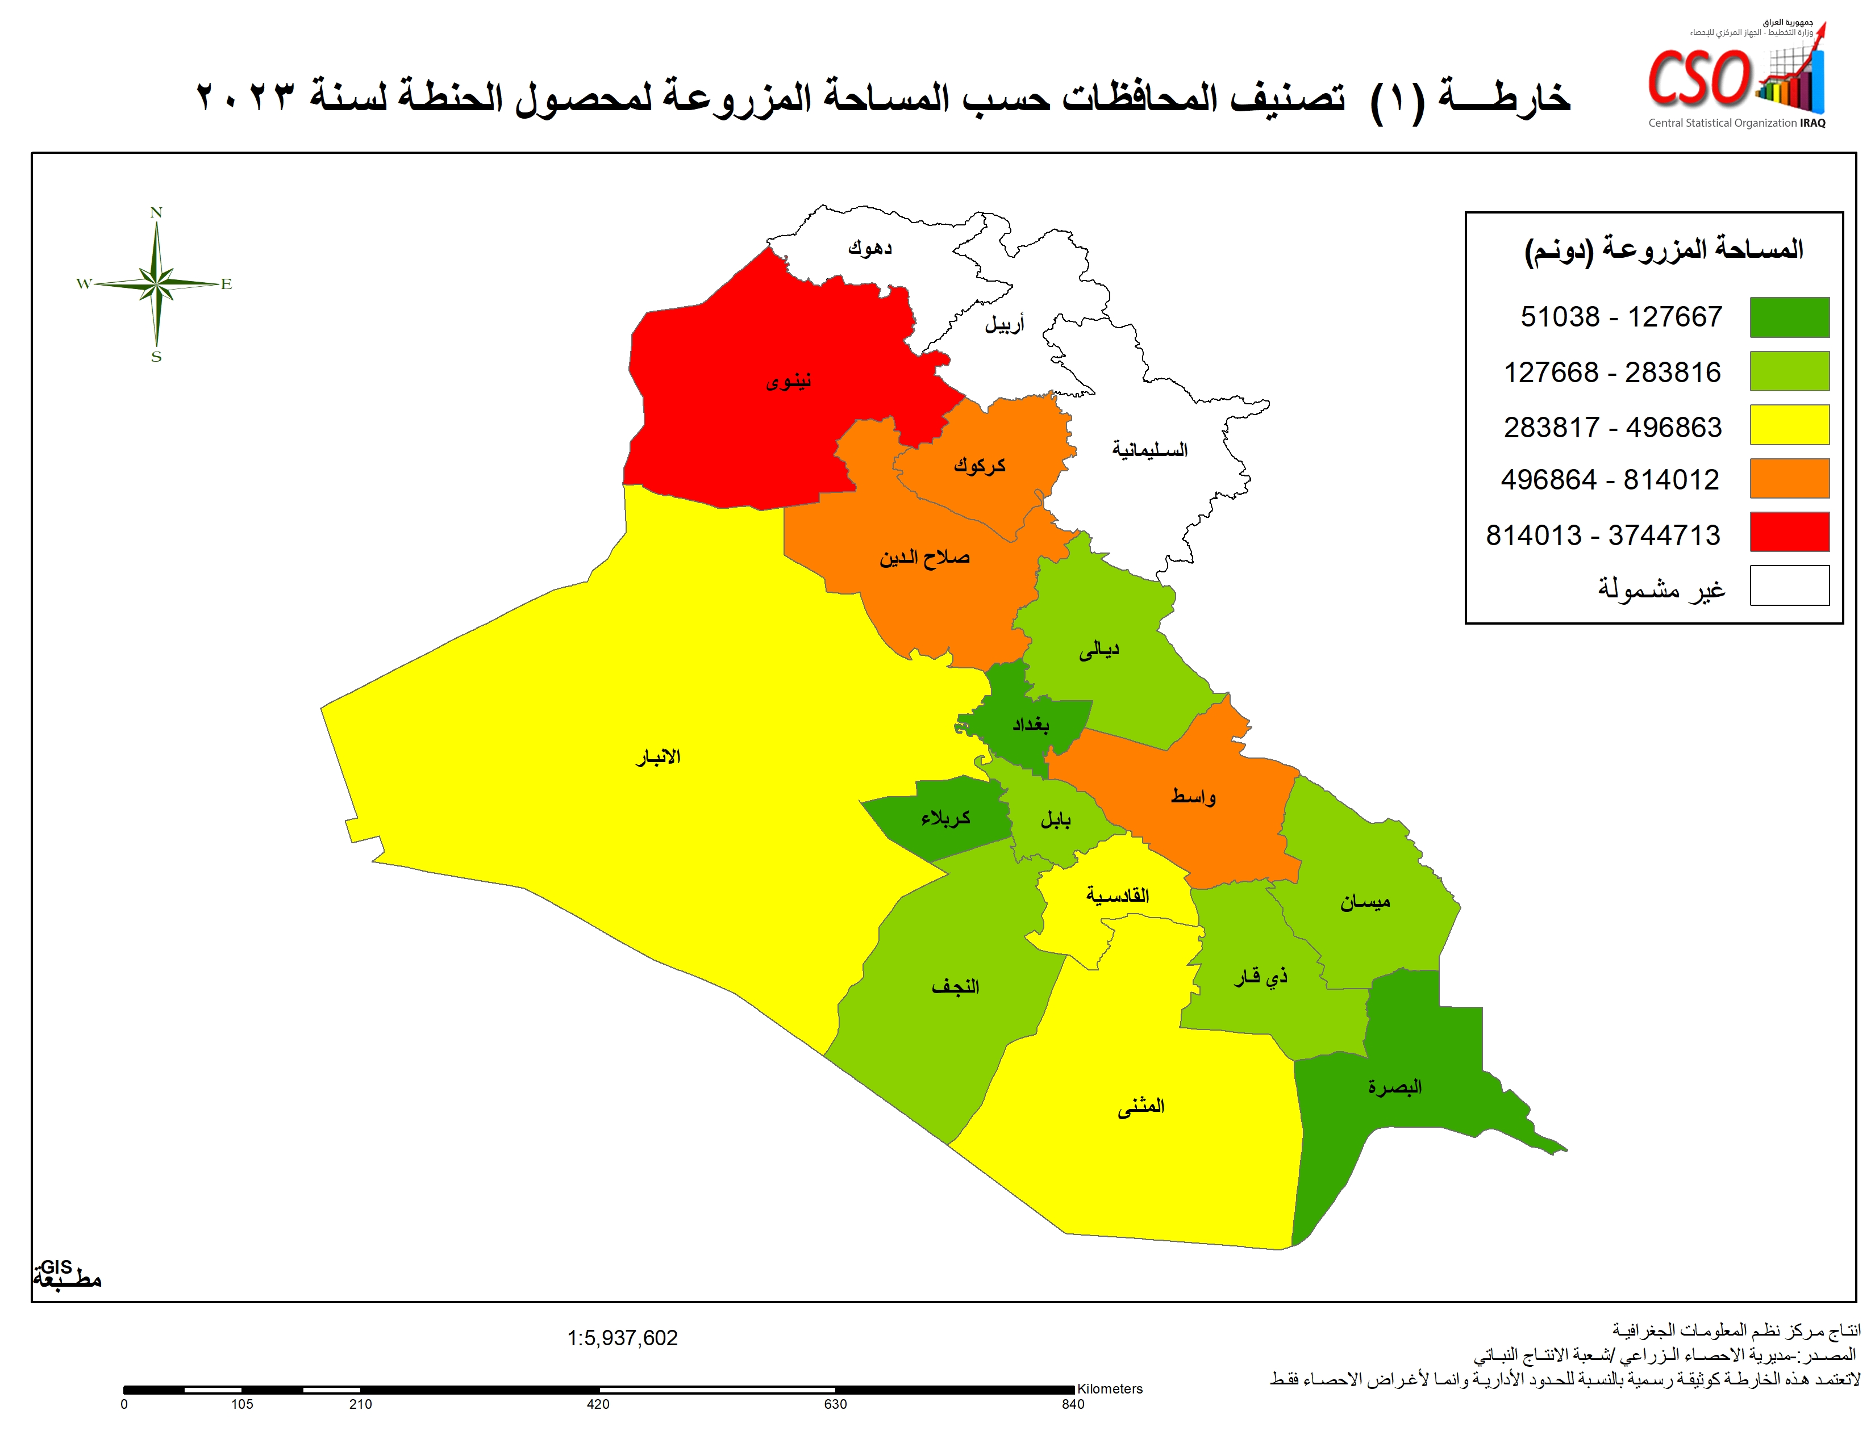

خارطة2
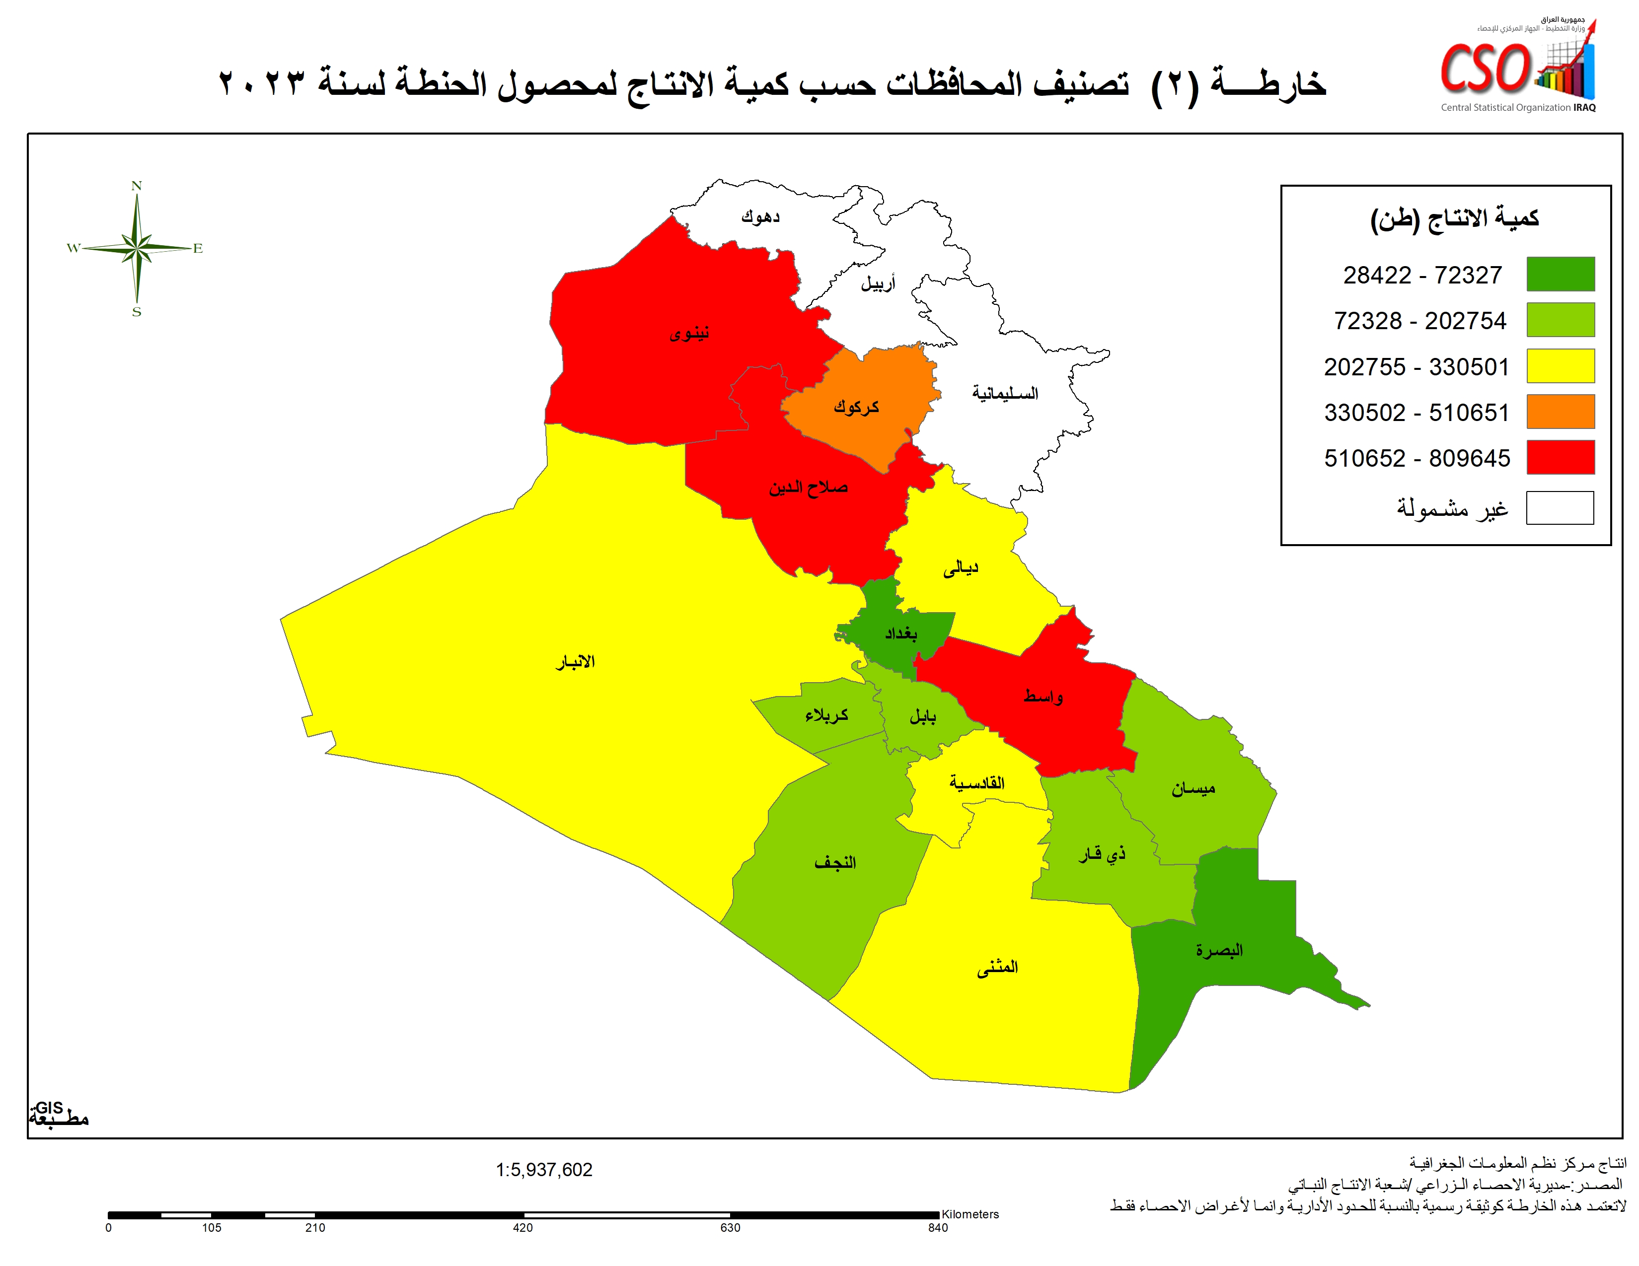

خارطة3
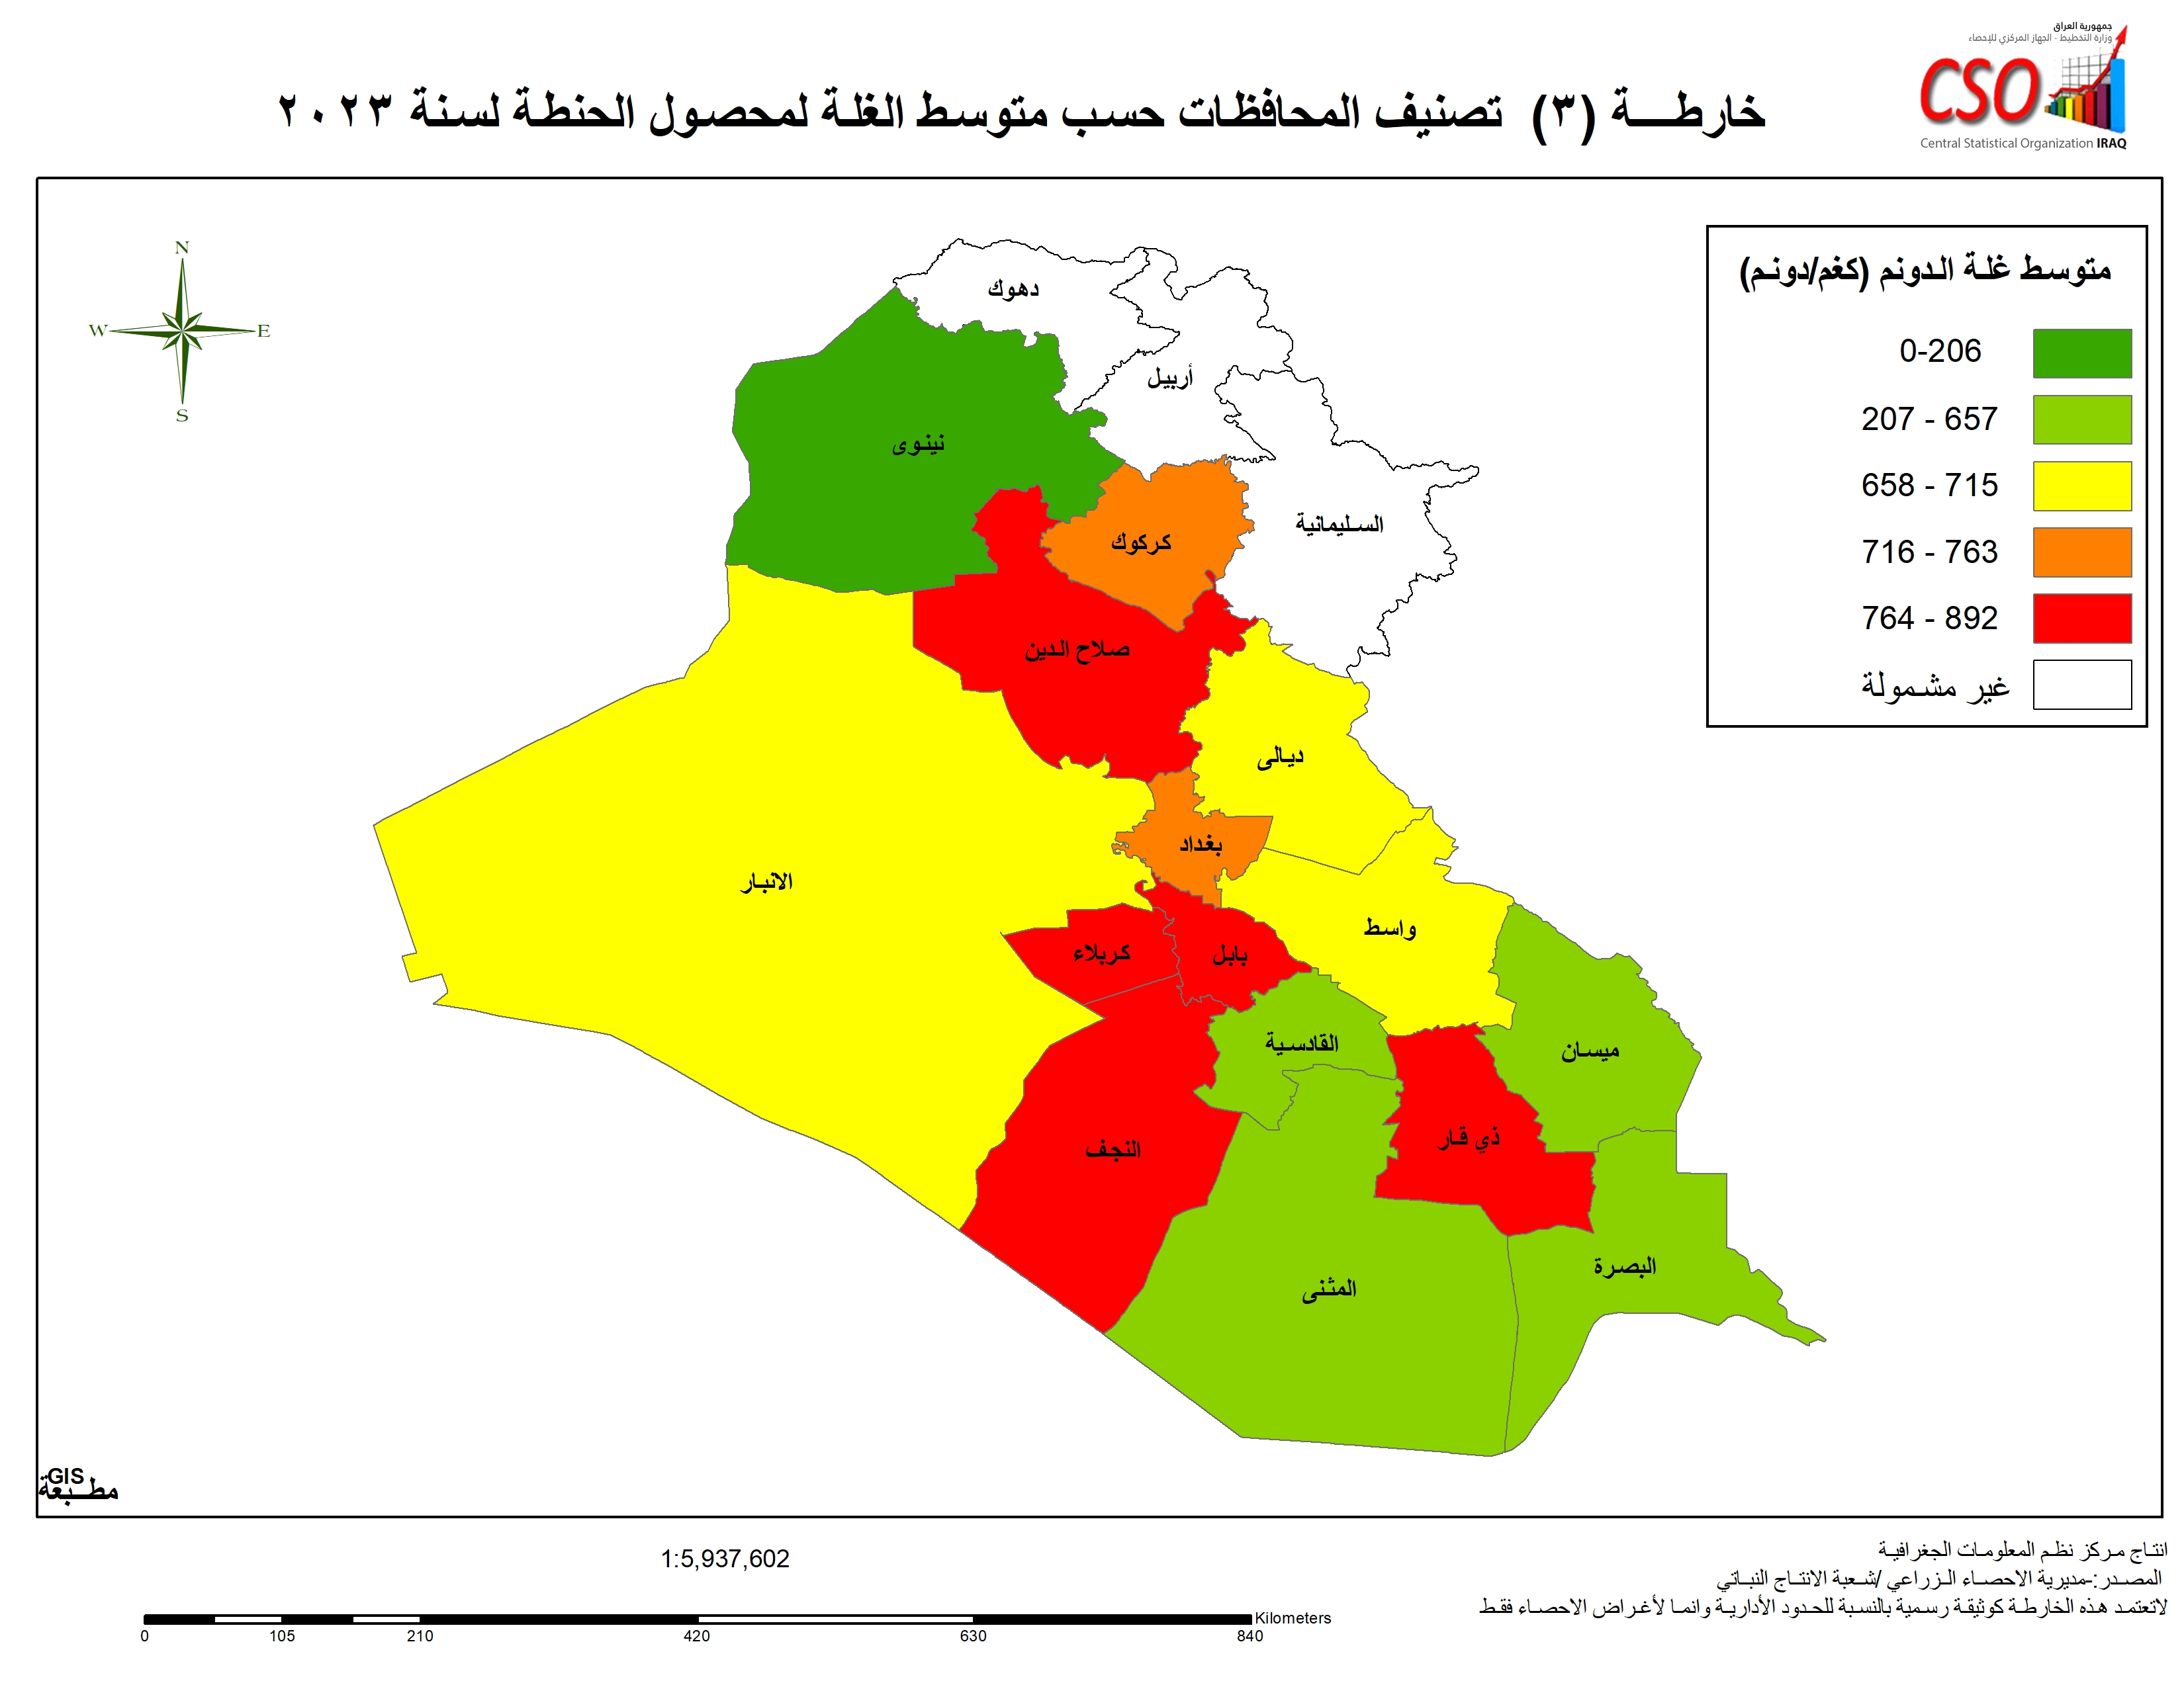

خارطة 4
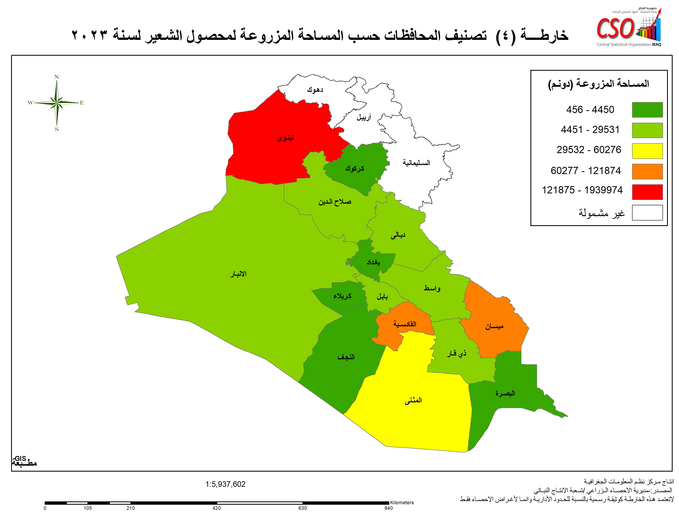

خارطة 5
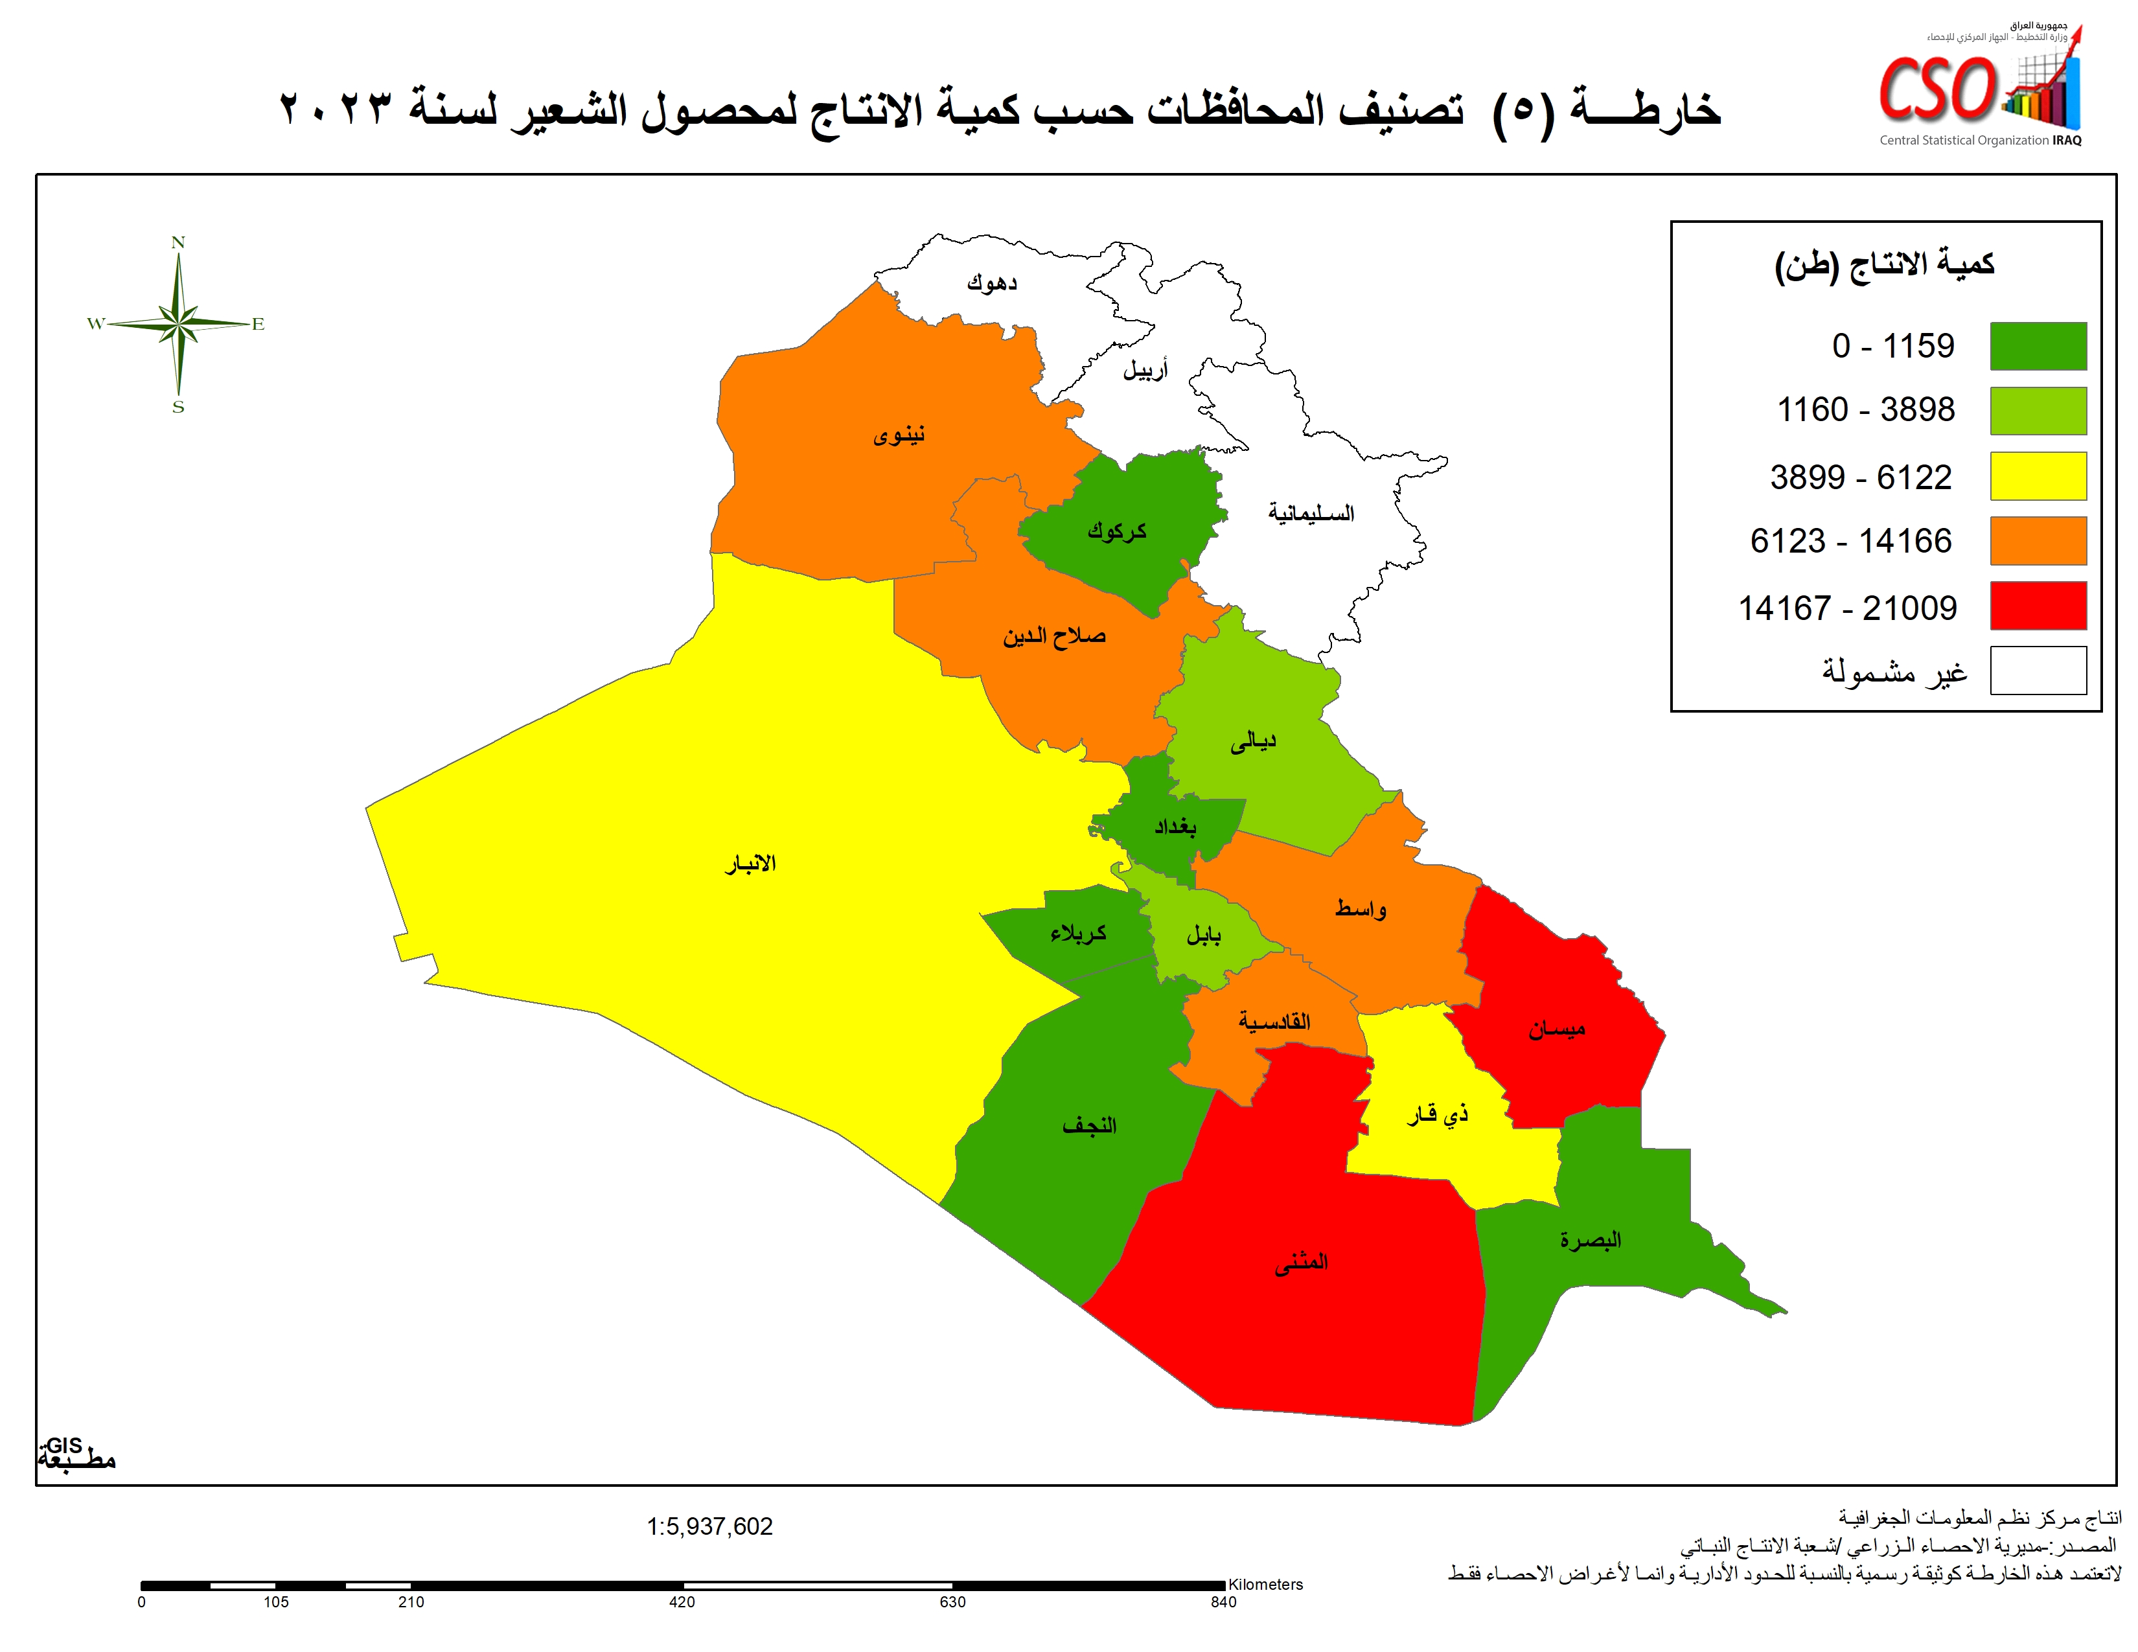

خارطة 6
